상품제안서
PGA 3단로고바이어스+170g 면사타올5p 세트 | 상품코드: F02704

 |  |  |  |  |  |  | 02-412-0044 | www.easy1.co.kr
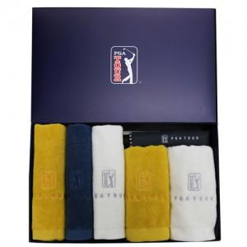

【상세/제작정보】 | *타올 자수인쇄 별도문의 *쇼핑백 추가 별도문의

【인쇄/포장옵션】 | 실크, 원단인쇄 / 포장지포장

【공급단가】 | 수량 | 100~ | 300~ | 500~ | 1,000~ | 3,000~
*VAT별도 | 단가 | 35,100원 | 34,560원 | 33,750원 | 32,400원 | 31,050원

【상품 URL】 | https://easy1.co.kr:443/src/goods_detail.php?gdno=2704

